Perceel 1 foto
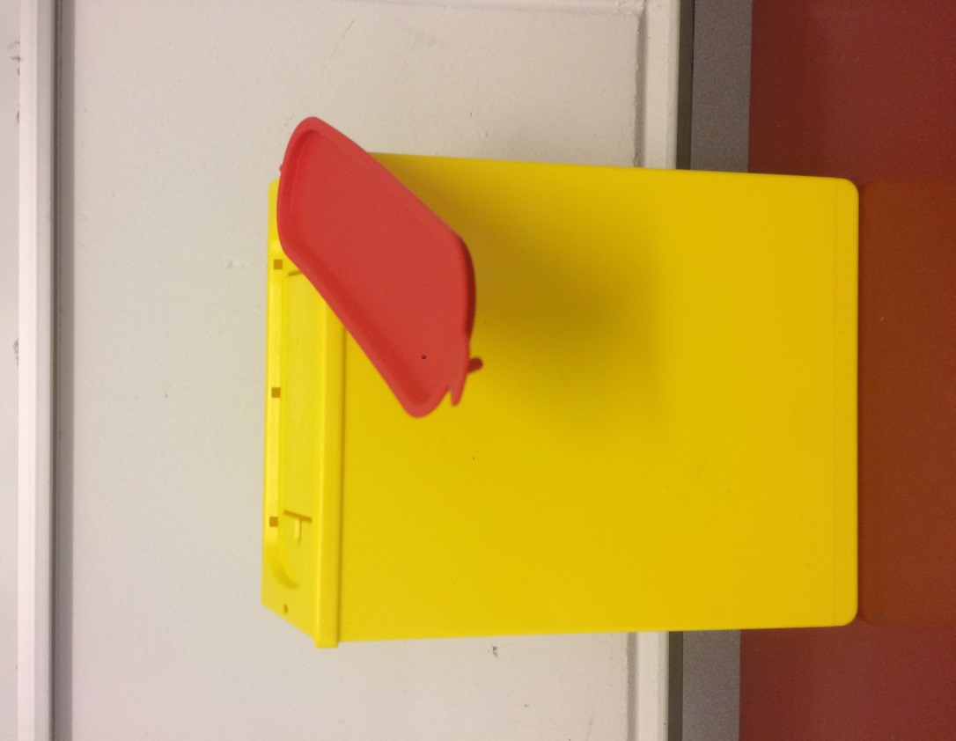
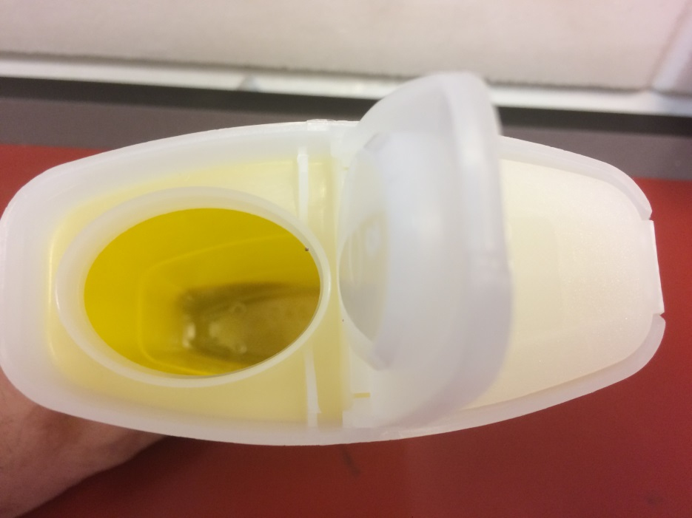

Naaldencvontainer die vast in ambulance aanwezig is waarvoor in het meubel een passend gat is gezaagd. | Naaldencontainer sharp voor koffers ABC, let op de ingang is zonder ribbers of plastiek kartelrand.

Perceel 4 foto
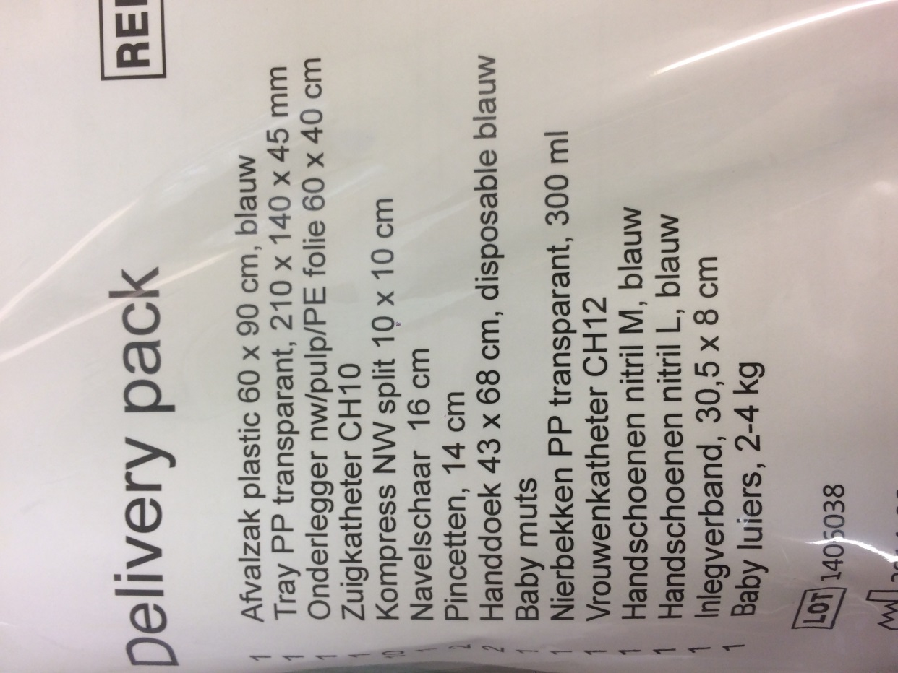
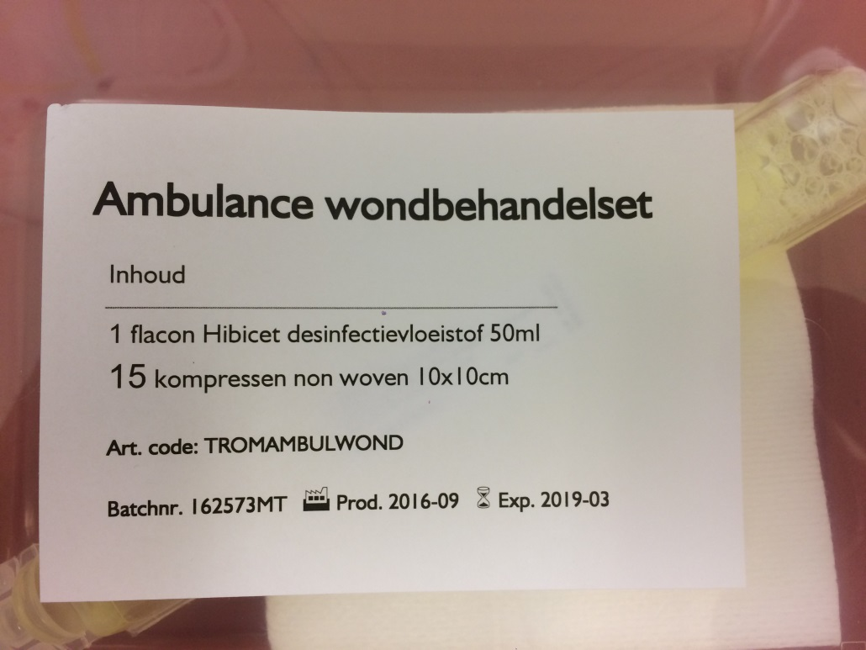

 | Samestelling wondbehandelingsset

Samenstelling kraampakket

